4.分析
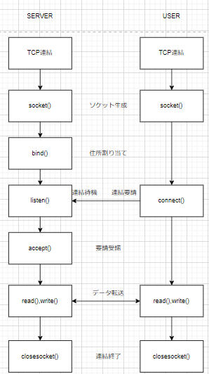
分析段階

1. 要求事項定義書

 | 1.TCP/IP通信を使うこと（後ほど独自のプロトコルを作成するため、抽象クラスを作成すること）
 | 2.クライアントが送信した内容を他のクライアントに送る機能があること
 | 3.クライアントが特定のクライアントに耳打ちチャットができる機能があること
 | 4.チャット内容は画面に表示できること
 | 5.チャット内容にはID、送信時刻、メッセージであること
 | 6.サーバもクライアントにチャット、耳打ちチャットができること
 | 7.サーバの稼働中はコントロール（ボタン、テキストボックスなど）がブロックされないこと
2.技能チャート

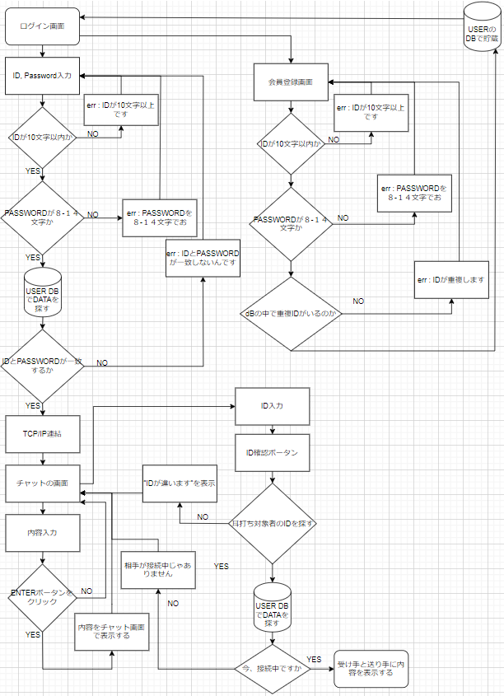

3.プロセス定義書

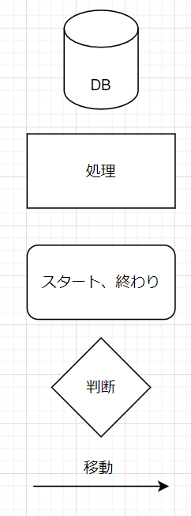

4.TCP/IP

6.処理
初期化処理

・DBオブジェクトを下記の通りに初期化する
 | Server：localhost
 | ID：teco
 | PW：teco

・DBオブジェクトの初期化が失敗した場合、"問題が発生しました。管理者に問い合わせをお願いします"のエラーメッセージを表示する

・ログインボタンにイベントを追加する
 | 内部関数：Login()

2.閉じる

・DBオブジェクトを破棄する

・本画面を閉じる

5.ログイン

・IDのValidationチェックを行う
内部関数：ChatId()

 | ■チェック成功の場合
 | ・何もしない

 | ■チェック失敗の場合
 | ・"IDは10桁以内の英大小文字もしくは数字で入力してください"のエラーメッセージを表示し、処理を終了する

・パスワードのValidationチェックを行う
内部関数：ChatPw()

 | ■チェック成功の場合
 | ・何もしない

 | ■チェック失敗の場合
 | ・"パスワードは8〜14桁の英大小文字もしくは数字で入力してください"のエラーメッセージを表示し、処理を終了する

・下記のSQLでをUSER-TABLEの件数を取得する
 | SELECT COUNT(*) FROM USER WHERE ID = '入力したID' AND PW = '入力したPW' AND MODE = '管理者'

 | ■件数が1の場合
 | ・チャット管理画面に遷移する
 | 内部関数：ChatMain()

 | ■上記以外
 | ・"ID、PWが間違いました"のエラーメッセージを表示する

内部関数：ChatId()
 |  |  | 引数：入力したID(string)
 |  |  | 戻り値：true(チェックOK)、false(チェックNG)

・文字数が10桁を超えた場合、falseをリターンする

・文字列に数字、英大小文字以外の文字がある場合、falseをリターンする

・trueをリターンする

内部関数：ChatPw()
 |  |  | 引数：入力したPW(string)
 |  |  | 戻り値：true(チェックOK)、false(チェックNG)

・文字数が8~14桁でない場合、falseをリターンする

・文字列に数字、英大小文字以外の文字がある場合、falseをリターンする

・trueをリターンする

内部関数：ChatMain()

・画面番号を下記のSQLで取得する
 | SELECT DispNo FROM DispInfo WHERE Name = 'チャット管理'

 | ■取得できない場合
 | "問題が発生しました。管理者に問い合わせをお願いします"のエラーメッセージを表示し、処理を終了する

・画面を表示する
 | 共通関数：ChatByDispNo()

クラス ：Tcpserver

・サーバ
内部関数 ： partial class Form1 : Form
 | - TcpListener server = null; |  |  | server | 初期化宣言
 | - TcpClient ｓocket = null; |  |  | socket | 初期化宣言
 | - static int counter = 0; |  |  | counter | 利用人数
 | - string date; |  |  | date | 日付
 | - public Dictionary<TcpClient, string> clientList = new Dictionary<TcpClient, string>(); |  |  | clientList | 各クライアントごとにリストで追加

 | 内部関数 ： form1()
 |  | { lnitializeComponent(); Thread th = new Thread(socket); th.lsBackground = true; th.Start(); }
 |  |  |  | lnitializeComponent | 初期化処理
 |  |  |  | th | ソケットのスレッド生成
 |  |  |  | th.lsBackground | バックグラウンドでスレッド処理
 |  |  |  | th.Start | スレッドの動作

 | 内部関数 ： socket()
 |  | { server = new TcpListener(IPAddress.Any,9999); socket = default(TcpClient); server.Start(); DisplayText(">> Server Started"); while(true) { try{ counter++; ｓocket = server.AcceptTcpClient(); DisplayText(">> Accept connection from client"); NetworkStream stream = socket.GetStream(); byte[] buffer = new byte[1024]; int bytes = stream.Read(buffer, 0, buffer.Length); string user_name = Encoding.Unicode.GetString(buffer, 0, bytes); user_name = user_name.Substring(0, user_name.IndexOf("$")); clientList.Add(ｓocket, user_name); SendMessageAll(user_name + " 様が入場しました。", "", false); handleClient h_client = new handleClient(); h_client.OnReceived += new handleClient.MessageDisplayHandler(OnReceived); h_client.OnDisconnected += new handleClient.DisconnectedHandler(h_client_OnDisconnected); h_client.startClient(socket, clientList); } catch (SocketException se) { break; } catch (Exception ex) { break; } } socket.Close(); server.Stop(); }

 |  |  |  | server | サーバ接続とポート番号
 |  |  |  | socket | ソケット生成
 |  |  |  | server.Start | サーバスタート
 |  |  |  | DisplayText | チャット画面で見える

 |  |  |  | counter | 参加人
 |  |  |  | socket | クライアントソケットの接続許可
 |  |  |  | DisplayText | チャット画面で伝送
 |  |  |  | stream | ネットワークストリームにリモートホストで連結するために
 |  |  |  | buffer | ネットワークデータを保存するための時間を与えるために
 |  |  |  | bytes | ネットワークの値を読んでビートの配列で貯蔵
 |  |  |  | user_name | ビート配列のデータをユニコードで値を貯蔵
 |  |  |  | clientList | ソケットでユーザー名前の値をリストで貯蔵
 |  |  |  | SendMessage | チャットをするために入場のメッセージを公開します
 |  |  |  | h_client | クライアントの追加
 |  |  |  | h_client.OnReceived | メッセージのイベント
 |  |  |  | h_client.OnDisconnected | ソケットのイベント
 |  |  |  | h_client.startClient | 情報を盛り込んでユーザーでスタートします

 |  |  |  | se | ソケットのエラーを見る
 |  |  |  | ex | tryのエラーを見る

 |  |  |  | socket.Close | クライアント終了
 |  |  |  | server.Stop | サーバ終了

 | 内部関数 ： h_client_OnDisconnected(TcpClient socket)
 |  | { if(clientList.ContainsKey(socket)) clientList.Remove(socket); }
 |  |  |  | if() | リストのキーの値がソケットの中で同じ値のあったら反応
 |  |  |  | clientList.Remove | リストの中でソケットの値を削る

 | 内部関数 ： OnReceived(string message, string user_name)
 |  | { if(message.Equals("leaveChat")) { string displayMessage = "leave user : " + user_name; DisplayText(displayMessage); SendMessageAll("leaveChat", user_name, true); } else { string displayMessage = "From client : " + user_name + " : " + message; DisplayText(displayMessage); SendMessageAll(message, user_name, true); } }
 |  |  |  | if(message.Equals("leaveChat")) | メッセージと同じタイプの値があったら反応
 |  |  |  | displayMessage | "leave user : "の内容でユーザーの名前を表示
 |  |  |  | DisplayText | ディスプレーメッセージを表示
 |  |  |  | SendMessageAll | ”leaveChat”でユーザー名前とtrueの値を転送
 |  |  |  | else | ifの条件文の内容が違いなら反応
 |  |  |  | displayMessage | "From client : "でユーザー名前とメッセージを転送

 |  |  |  | DisplayText | ディスプレーメッセージを表示
 |  |  |  | SendMessageAll | メッセージとユーザー名前とtrueの値を転送

 | 内部関数 ： SendMessageAll(string message, string user_name、bool flag)
 |  | { foreach (var pair in clientList) { date = DateTime.Now.ToString("yyyy.MM.dd. HH:mm:ss"); TcpClient client = pair.Key as TcpClient; NetworkStream stream = client.GetStream(); byte[] buffer = null; if (flag) { if(message.Equals("leaveChat")) buffer = Encoding.Unicode.GetBytes(user_name + " 様が対話ルームを出かけました。"); else buffer = Encoding.Unicode.GetBytes("[ " + date + " ] " + user_name + " : " + message); } else { buffer = Encoding.Unicode.GetBytes(message); } stream.Write(buffer, 0, buffer.Length); stream.Flush(); } }

 |  |  |  | date | 日付データをストリングで収める
 |  |  |  | client | リストのキー値を客に収める。
 |  |  |  | stream | 客で収めた情報をリモートホストで連結するために
 |  |  |  | buffer | 初期化
 |  |  |  | if1 | trueなら反応

 |  |  |  | if2(message.Equals("leaveChat")) | メッセージと同じタイプの値があったら反応
 |  |  |  | buffer | ユーザーが終了したらメッセージを表示
 |  |  |  | else 2 | ifの条件文がの内容が違うなら反応
 |  |  |  | buffer | ユーザーのメッセージを送信

 |  |  |  | else 1 | if1の条件文がの内容が違うなら反応

 |  |  |  | buffer | メッセージを送信

 |  |  |  | Write | ネットワークの値を読んでビートの配列で貯蔵
 |  |  |  | Flush | データをフラッシュ

 | 内部関数 ： private void DisplayText(string text)
 |  | { if (textBox1.InvokeRequired) { textBox1.BeginInvoke(new MethodInvoker(delegate { textBox1.AppendText(text + Environment.NewLine); })); } else textBox1.AppendText(text + Environment.NewLine); }
 |  |  |  | if | 必要な呼び出し

 |  |  |  | BeginInvoke | 軌道の開始
 |  |  |  | AppendText | テキストを追加

 |  |  |  | AppendText | テキストを追加

クラス ：Tcpserverclass

・サーバクラス
内部関数 ：Tcpserverclass
 | - TcpClient socket = null; |  |  | socket | ソケットの初期化
 | - Dictionary<Tcpclient, string> clientList = null; |  |  | clientList | リストの初期化

内部関数 ： public void startClient(TcpClient socket, Dictionary<Tcpclient, string> clientList)
 | { this.socket = socket; this.clientList = clientList; Thread t_hanlder = new Thread(Chat); t_hanlder.IsBackground = true; t_hanlder.Start(); }
 |  |  |  | this.socket | ソケットのタイプの値が入るとclassの中の変数で値をもらう
 |  |  |  | this.clientList | リストのタイプの値が入るとclassの中の変数で値をもらう
 |  |  |  | t_hanlder | チャットの値が入る時スレッド生成
 |  |  |  | t_hanlder.IsBackground | trueなら反応
 |  |  |  | t_hanlder.Start | スレッドの動作

内部関数 ： public delegate void MessageDisplayHandler(string message, string user_name); |  |  |  |  | メッセージを転送

内部関数 ： public event MessageDisplayHandler OnReceived; |  |  |  |  | メッセージイベント発生

内部関数 ： public delegate void DisconnectedHandler(ｓocket); |  |  |  |  | ソケットの値を転送

内部関数 ： public event DisconnectedHandler OnDisconnected; |  |  |  |  | ソケットのイベント発生

内部関数 ：private void Chat()
 | - NetworkStream stream = null; |  |  | stream | 初期化

 | try { byte[] buffer = new byte[1024]; string msg = string.Empty; int bytes = 0; int MessageCount = 0; while (true) { MessageCount++; stream = socket.GetStream(); bytes = stream.Read(buffer, 0, buffer.Length); msg = Encoding.Unicode.GetString(buffer, 0, bytes); msg = msg.Substring(0, msg.IndexOf("$")); if (OnReceived != null) OnReceived(msg, clientList[socket].ToString()); } } catch (SocketException se) { Trace.WriteLine(string.Format("Chat - SocketException : {0}", se.Message)); if (socket != null) { if (OnDisconnected != null) OnDisconnected(socket); socket.Close(); stream.Close(); } } catch (Exception ex) { Trace.WriteLine(string.Format("Chat - Exception : {0}", ex.Message)); if (socket != null) { if (OnDisconnected != null) OnDisconnected(socket); socket.Close(); stream.Close(); } } }
 |  |  |  | buffer | ネットワークデータを保存するための時間を与えるために
 |  |  |  | msg | 空文字列
 |  |  |  | bytes | 初期化
 |  |  |  | MessageCount | 初期化

 |  |  |  | while(true) | 無限リピート

 |  |  |  | MessageCount | カウンターを１増加させる
 |  |  |  | stream | ネットワークストリームにリモートホストで連結するために
 |  |  |  | bytes | ネットワークの値を読んでビートの配列で貯蔵
 |  |  |  | msg | ビート配列のデータをユニコードで値を貯蔵
 |  |  |  | msg | ０番でインデクスの”＄”を探す

 |  |  |  | if(OnReceived != null) | OnReceivedがNULLしゃない場合
 |  |  |  | OnReceived | メッセージ、リスト[ソケット]のstringの値を転送

 |  |  |  | se | socketでエラーがある時反応
 |  |  |  | Trace.WriteLine | ソケットで問題がある時メッセージを転送

 |  |  |  | if(socket != null) | ソケットがノルしゃない場合

 |  |  |  | if(OnDisconnected != null) | OnDisconnectedがNULLしゃない場合
 |  |  |  | OnDisconnected | OnDisconnectedでソケットの値を入れる

 |  |  |  | socket.Close | ソケットを終了
 |  |  |  | stream.Close | ネットワークを終了

 |  |  |  | ex | 別のエラーがある場合
 |  |  |  | Trace.WriteLine | 別の部分で問題がある時メッセージを転送

 |  |  |  | if(socket != null) | ソケットがノルしゃない場合

 |  |  |  | if(OnDisconnected != null) | OnDisconnectedがノルしゃない場合
 |  |  |  | OnDisconnected | OnDisconnectedでソケットの値を入れる

 |  |  |  | socket.Close | ソケットを終了
 |  |  |  | stream.Close | ネットワークを終了

クラス ：Tcpclient

・サーバクライアント
内部関数 ： public partial class Form2 : Form
 | - TcpClient socket = new TcpClient(); |  |  | socket | 初期化
 | - NetworkStream stream = default(NetworkStream); |  |  | stream | ソケット生成
 | - string message = string.Empty; |  |  | message | 空文字列

内部関数 ： public Form2()
 | { InitializeComponent(); }
 |  |  |  | lnitializeComponent | 初期化処理

内部関数 ： private void Form2_Load(object sender, EventArgs e)

 | { try { socket.Connect("192.168.0.31", 9999); stream = socket.GetStream(); } catch (Exception e2) { MessageBox.Show("サーバが実行中じゃありません。", "連結失敗!"); Application.Exit(); } message = "チャットのサーバに連結します。"; DisplayText(message); byte[] buffer = Encoding.Unicode.GetBytes(Form1.nickname + "$"); stream.Write(buffer, 0, buffer.Length); stream.Flush(); Thread t_handler = new Thread(GetMessage); t_handler.IsBackground = true; t_handler.Start(); }

 |  |  |  | socket.Connect | IP番号とポート番号を接続
 |  |  |  | stream | ネットワークストリームにリモートホストで連結するために

 |  |  |  | e2 | エラーがある時反応

 |  |  |  | MessageBox | イベントを発生し“連結失敗”を表示
 |  |  |  | Application.Exit | アプリケーションを終了

 |  |  |  | Message | 連結成功
 |  |  |  | DisplayText | メッセージのメソッド表示
 |  |  |  | buffer | Form1のニックネームを貯蔵
 |  |  |  | stream.Write | ネットワークの値を読んでビートの配列で貯蔵
 |  |  |  | Flush | データをフラッシュ
 |  |  |  | t_handler | チャットの値が入る時スレッド生成
 |  |  |  | t_handler.IsBackground | trueなら反応
 |  |  |  | t_handler.Start | スレッドの動作

内部関数 ： private void button1_Click(object sender, EventArgs e)
 | { textBox2.Focus(); byte[] buffer = Encoding.Unicode.GetBytes(textBox2.Text + "$"); stream.Write(buffer, 0, buffer.Length); stream.Flush(); textBox2.Text = ""; }

 |  |  |  | textBox2.Focus | テキストでフォーカス
 |  |  |  | buffer | Form2のニックネームを貯蔵
 |  |  |  | stream.Write | ネットワークの値を読んでビートの配列で貯蔵
 |  |  |  | Flush | データをフラッシュ

内部関数 ： private void GetMessage()
 | { while (true) { stream = socket.GetStream(); int BUFFERSIZE = socket.ReceiveBufferSize; byte[] buffer = new byte[BUFFERSIZE]; int bytes = stream.Read(buffer, 0, buffer.Length); string message = Encoding.Unicode.GetString(buffer, 0, bytes); DisplayText(message); } }

 |  |  |  | stream | ネットワークストリームにリモートホストで連結するために
 |  |  |  | BUFFERSIZE | 受信バッファ サイズ
 |  |  |  | buffer | バッファサイズでスペースを確保
 |  |  |  | bytes | バッファを読む
 |  |  |  | message | 書いた内容をメッセージで保存
 |  |  |  | DisplayText | メッセージの値を転送

内部関数 ： private void DisplayText(string text)
 | { if (textBox1.InvokeRequired) { textBox1.BeginInvoke(new MethodInvoker(delegate { textBox1.AppendText(text + Environment.NewLine); })); } else textBox1.AppendText(text + Environment.NewLine); }
 |  |  |  | if | 必要な呼び出し

 |  |  |  | BeginInvoke | 軌道の開始

 |  |  |  | AppendText | テキストを追加

 |  |  |  | AppendText | テキストを追加

内部関数 ： private void textBox2_KeyUp(object sender, KeyEventArgs e)
 | { if (e.KeyCode == Keys.Enter) button1_Click(this, e); }

 |  |  |  | if | Enterキーを入力した場合
 |  |  |  | button1_Click | キーイベントの反応

内部関数 ： private void textBox2_KeyUp(object sender, KeyEventArgs e)
 | { if (e.KeyCode == Keys.Enter) button1_Click(this, e); }
 |  |  |  | if | Enterキーを入力した場合
 |  |  |  | button1_Click | キーイベントの反応

内部関数 ： private void Form2_FormClosing(object sender, FormClosingEventArgs e)
 | { byte[] buffer = Encoding.Unicode.GetBytes("leaveChat" + "$"); stream.Write(buffer, 0, buffer.Length); stream.Flush(); Application.ExitThread(); Environment.Exit(0); }

 |  |  |  | buffer | チャットを離れる反応をしたら
 |  |  |  | stream.Write | ネットワークの値を読んでビートの配列で貯蔵
 |  |  |  | Flush | データをフラッシュ
 |  |  |  | Application.ExitThread | アプリケーション終了
 |  |  |  | Environment.Exit | すべてのメソッド終了

7.TTL-0001
 |  | Function Design

 |  |  |  |  |  |  |  |  |  |  |  |  | Screen ID |  |  |  | TTL-0001

 |  |  |  |  |  |  |  |  |  |  |  |  | 大分類 |  |  |  | login

 |  |  |  |  |  |  |  |  |  |  |  |  | 中分類 |  |  |  | login

 |  |  |  |  |  |  |  |  |  |  |  |  | Page Title |  |  |  | login画面

 | Flowchart

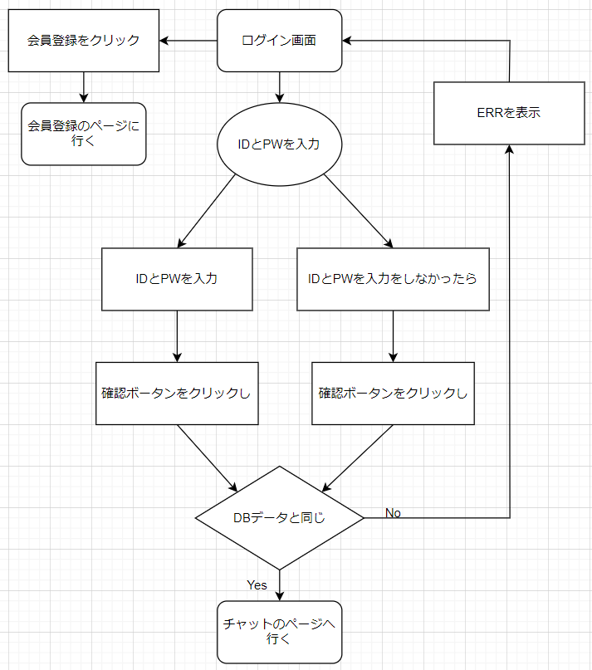

 | 予約
 | [INPUT] ID入力
 | [INPUT] PW入力
 | [Button] 会員加入ボータン
 | [Button] 確認ボータン

 | Policy

 | 大分類 |  |  | 中分類 |  | 内容 |  |  |  |  |  |  |  |  |  |  |  |  |  |  | 備考
 | Login画面 |  |  | タイトル |  | ・デフォルトで「本チャット」を表示
 |  |  |  | 閉じる |  | ・デフォルトで「閉じるクリックし」画面が閉じる
 |  |  |  | [INPUT] ID入力 |  | ・デフォルトで「空きスペース」を表示
 |  |  |  |  |  | ・デフォルトの「クリックしフォーカスを持つ」フォーカスした時入力ができる
 |  |  |  |  |  | ・デフォルトの「別の部分をクリックし」フォーカスを忘れて入力が不可能
 |  |  |  | [INPUT] PW入力 |  | ・デフォルトで「空きスペース」を表示
 |  |  |  |  |  | ・デフォルトの「クリックしフォーカスを持つ」フォーカスした時入力ができる
 |  |  |  |  |  | ・デフォルトの「別の部分をクリックし」フォーカスを忘れて入力が不可能
 |  |  |  | [Button] 会員加入ボータン |  | ・クリックし会員加入ページで行く
 |  |  |  | [Button] 確認ボータン |  | ・クリックしIDとPWがデータと一致したらチャットのページに行く
 |  |  |  |  |  | ・クリックしIDとPWがデータと一致しなったらエラーを表示
 |  |  |  |  |  | ・クリックしIDのデータが一致しなったらエラーを表示
 |  |  |  |  |  | ・クリックしPWのデータが一致しなったらエラーを表示

 | Permission

 | 大分類 |  |  | 中分類 |  | 使用者 |  |  |  | Select |  | Update |  |  | Delete |  |  | Create |  | 備考
 | Login画面の 会員情報接近 |  |  | [Input] ID入力 [Input] PW入力 [Button] 会員加入ボータン [Button] 確認ボータン |  | 管理者 |  |  |  | ○ |  | X |  |  | X |  |  | X

 |  |  |  |  |  | 顧客 |  |  |  | ○ |  | X |  |  | X |  |  | X

 | UI Design

Page Title |  |  | 本チャット - Login |  |  |  |  | Screen ID |  |  | TTL-0001 |  |  | Author |  | 文住現 |  |  | Description
Screen Path |  |  | Login |  |  |  |  |  |  |  |  |  |  | Date |  | 2023. 05. 10 |  |  | 1 | タイトルを表示
 |  |  |  | Login |  |  |  |  |  |  |  |  |  |  |  |  |  |  | 2 | 閉じる
 |  |  |  |  |  |  |  |  |  |  |  |  |  |  |  |  |  |  | 3 | ID入力
①タイトル ②閉じる ③ID入力 ④PW入力 ⑤会員加入ボータン ⑥確認ボータン |  |  |  |  |  |  |  |  |  |  |  |  |  |  |  |  |  |  | 4 | PW入力
 |  |  |  |  |  |  |  |  |  |  |  |  |  |  |  |  |  |  | 5 | 会員加入ボータン
 | 本チャット - Login |  |  |  |  |  |  |  |  |  |  |  |  |  |  |  |  | Ｘ | 6 | 確認ボータン
1
2
 |  |  |  |  |  |  |  |  |  |  |  |  |  |  |  |  |  |  | 7
 |  |  |  |  |  |  |  |  |  |  |  |  |  |  |  |  |  |  | 8
 |  |  |  |  |  | Login |  |  |  |  |  |  |  |  |  |  |  |  | 9
3
 |  |  |  |  |  |  |  |  |  |  |  |  |  |  |  |  |  |  | 10
 |  |  |  |  |  |  |  |  |  |  |  |  |  |  |  |  |  |  | 11
 |  |  |  |  |  |  |  |  |  |  |  |  |  |  |  |  |  |  | 12
 |  |  |  |  | ID |  | :
4
 |  |  |  |  |  |  |  |  |  |  |  |  |  |  |  |  |  |  | Check Point

5
6
 |  |  |  |  | PW |  | :

会員加入
確認
 |  |  |  |  |  |  |  |  |  |  |  |  |  |  |  |  |  |  | Related ID
 |  |  |  |  |  |  |  |  |  |  |  |  |  |  |  |  |  |  | TTL-0001

 | Validation

 | 必修入力項目
 | No. |  | 状況 |  |  |  |  |  | メッセージ |  |  |  |  |  |  | 処理シナリオ
 | 1 |  | IDを長くて入力する |  |  |  |  |  | 数字及び英小、大文字のみ入力可能10桁まで入力可能 |  |  |  |  |  |  | エラーを表示する
 | 2 |  | 特殊文字が入力する |  |  |  |  |  | 数字及び英小、大文字のみ入力可能10桁まで入力可能 |  |  |  |  |  |  | エラーを表示する
 | 3 |  | PWが８－１４文字がないなら |  |  |  |  |  | 8～14桁の文字を入力可能 数字及び英小、大文字のみ入力可能 |  |  |  |  |  |  | エラーを表示する
 | 4
 | 5
 | 6
 | 7
 | 8
 | 9
 | 10
 | 11

 | 有効性チェック
 | No. |  | 状況 |  |  |  |  |  | メッセージ |  |  |  |  |  |  | 処理シナリオ
 | 1 |  | 入力した値がない場合はアラーム表示 |  |  |  |  |  | ID、PWが間違いました |  |  |  |  |  |  | エラーを表示する
 | 2
 | 3
 | 4
 | 5

8.TTL-1001
 |  | Function Design

 |  |  |  |  |  |  |  |  |  |  |  |  | Screen ID |  |  |  | TTL-1001

 |  |  |  |  |  |  |  |  |  |  |  |  | 大分類 |  |  |  | 会員加入

 |  |  |  |  |  |  |  |  |  |  |  |  | 中分類 |  |  |  | 会員加入

 |  |  |  |  |  |  |  |  |  |  |  |  | Page Title |  |  |  | 会員加入画面

 | Flowchart

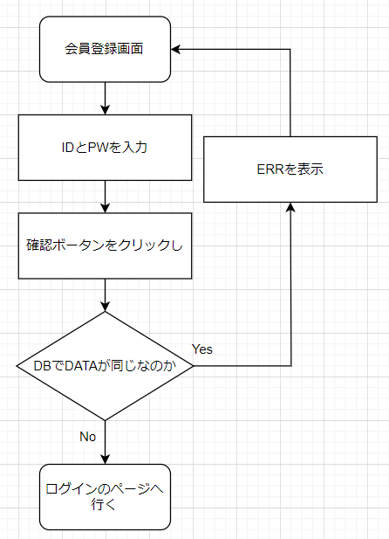

 | 予約
 | [INPUT] ID入力
 | [INPUT] PW入力
 | [Button] 会員加入ボータン

 | Policy

 | 大分類 |  |  | 中分類 |  | 内容 |  |  |  |  |  |  |  |  |  |  |  |  |  |  | 備考
 | 会員加入画面 |  |  | タイトル |  | ・デフォルトで「本チャット」を表示
 |  |  |  | 閉じる |  | ・デフォルトで「閉じるクリックし」画面が閉じる
 |  |  |  | [INPUT] ID入力 |  | ・デフォルトで「空きスペース」を表示
 |  |  |  |  |  | ・デフォルトの「クリックしフォーカスを持つ」フォーカスした時入力ができる
 |  |  |  |  |  | ・デフォルトの「別の部分をクリックし」フォーカスを忘れて入力が不可能
 |  |  |  | [INPUT] PW入力 |  | ・デフォルトで「空きスペース」を表示
 |  |  |  |  |  | ・デフォルトの「クリックしフォーカスを持つ」フォーカスした時入力ができる
 |  |  |  |  |  | ・デフォルトの「別の部分をクリックし」フォーカスを忘れて入力が不可能
 |  |  |  | [Button] 確認ボータン |  | ・クリックしIDとPWがデータの中でいないならログインのページに行く
 |  |  |  |  |  | ・クリックしIDとPWがデータの中であったらエラーを表示
 |  |  |  |  |  | ・クリックしIDが10桁以上ならエラーを表示
 |  |  |  |  |  | ・クリックしPWが8 - 12桁じゃなかったららエラーを表示

 | Permission

 | 大分類 |  |  | 中分類 |  | 使用者 |  |  |  | Select |  | Update |  |  | Delete |  |  | Create |  | 備考
 | 会員加入画面の 会員情報接近 |  |  | [Input] ID入力 [Input] PW入力 [Button] 確認ボータン |  | 管理者 |  |  |  | X |  | X |  |  | X |  |  | ○

 |  |  |  |  |  | 顧客 |  |  |  | X |  | X |  |  | X |  |  | ○

 | UI Design

Page Title |  |  | 本チャット - 会員加入 |  |  |  |  | Screen ID |  |  | TTL-1001 |  |  | Author |  | 文住現 |  |  | Description
Screen Path |  |  | 会員加入 |  |  |  |  |  |  |  |  |  |  | Date |  | 2023. 05. 10 |  |  | 1 | タイトルを表示
 |  |  |  | 会員加入 |  |  |  |  |  |  |  |  |  |  |  |  |  |  | 2 | 閉じる
 |  |  |  |  |  |  |  |  |  |  |  |  |  |  |  |  |  |  | 3 | ID入力
①タイトル ②閉じる ③ID入力 ④PW入力 ⑤確認ボータン |  |  |  |  |  |  |  |  |  |  |  |  |  |  |  |  |  |  | 4 | PW入力
 |  |  |  |  |  |  |  |  |  |  |  |  |  |  |  |  |  |  | 5 | 確認ボータン
 | 本チャット - 会員加入 |  |  |  |  |  |  |  |  |  |  |  |  |  |  |  |  | Ｘ | 6
1
2
 |  |  |  |  |  |  |  |  |  |  |  |  |  |  |  |  |  |  | 7
 |  |  |  |  |  |  |  |  |  |  |  |  |  |  |  |  |  |  | 8
 |  |  |  |  |  | 会員加入 |  |  |  |  |  |  |  |  |  |  |  |  | 9
3
 |  |  |  |  |  |  |  |  |  |  |  |  |  |  |  |  |  |  | 10
 |  |  |  |  |  |  |  |  |  |  |  |  |  |  |  |  |  |  | 11
 |  |  |  |  |  |  |  |  |  |  |  |  |  |  |  |  |  |  | 12
 |  |  |  |  | ID |  | :
4
 |  |  |  |  |  |  |  |  |  |  |  |  |  |  |  |  |  |  | Check Point

５
 |  |  |  |  | PW |  | :

確認
 |  |  |  |  |  |  |  |  |  |  |  |  |  |  |  |  |  |  | Related ID
 |  |  |  |  |  |  |  |  |  |  |  |  |  |  |  |  |  |  | TTL-1001

 | Validation

 | 必修入力項目
 | No. |  | 状況 |  |  |  |  |  | メッセージ |  |  |  |  |  |  | 処理シナリオ
 | 1 |  | IDを長くて入力する |  |  |  |  |  | 数字及び英小、大文字のみ入力可能10桁まで入力可能 |  |  |  |  |  |  | エラーを表示する
 | 2 |  | 特殊文字が入力する |  |  |  |  |  | 数字及び英小、大文字のみ入力可能10桁まで入力可能 |  |  |  |  |  |  | エラーを表示する
 | 3 |  | PWが８－１４文字がないなら |  |  |  |  |  | 8～14桁の文字を入力可能 数字及び英小、大文字のみ入力可能 |  |  |  |  |  |  | エラーを表示する
 | 4
 | 5
 | 6
 | 7
 | 8
 | 9
 | 10
 | 11

 | 有効性チェック
 | No. |  | 状況 |  |  |  |  |  | メッセージ |  |  |  |  |  |  | 処理シナリオ
 | 1 |  | 入力した値がない場合はアラーム表示 |  |  |  |  |  | ID、PWが間違いました |  |  |  |  |  |  | エラーを表示する
 | 2
 | 3
 | 4
 | 5

9.TTL-2001
 |  | Function Design

 |  |  |  |  |  |  |  |  |  |  | Screen ID |  |  |  | TTL-1001

 |  |  |  |  |  |  |  |  |  |  | 大分類 |  |  |  | チャット

 |  |  |  |  |  |  |  |  |  |  | 中分類 |  |  |  | チャット

 |  |  |  |  |  |  |  |  |  |  | Page Title |  |  |  | チャット画面

 | Flowchart

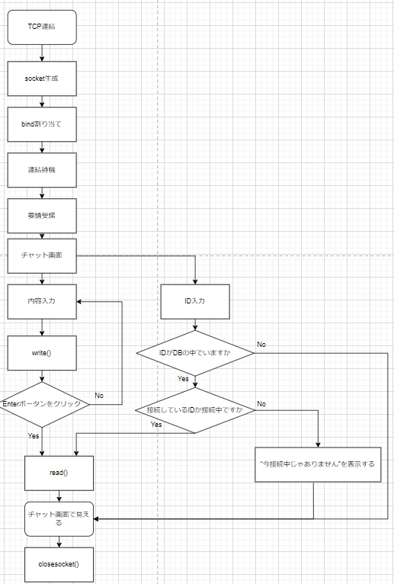

 | 予約
 | [INPUT] ID入力
 | [Button] ID確認ボータン
 | [INPUT] 内容入力
 | [Button] Enterボータン
 | [Field] チャット画面

 | Policy

 | 大分類 |  |  | 中分類 | 内容 |  |  |  |  |  |  |  |  |  |  |  |  |  | 備考
 | Login画面 |  |  | タイトル | ・デフォルトで「本チャット」を表示
 |  |  |  | 閉じる | ・デフォルトで「閉じるクリックし」画面が閉じる
 |  |  |  | [INPUT] ID入力 | ・デフォルトで「空きスペース」を表示
 |  |  |  |  | ・デフォルトの「クリックしフォーカスを持つ」フォーカスした時入力ができる
 |  |  |  |  | ・デフォルトの「別の部分をクリックし」フォーカスを忘れて入力が不可能
 |  |  |  | [Button] ID確認ボータン | ・デフォルトで「ID確認」を表示
 |  |  |  |  | ・クリックしDBでIDを探す
 |  |  |  | [INPUT] 内容入力 | ・デフォルトで「空きスペース」を表示
 |  |  |  |  | ・デフォルトの「クリックしフォーカスを持つ」フォーカスした時入力ができる
 |  |  |  |  | ・デフォルトの「別の部分をクリックし」フォーカスを忘れて入力が不可能
 |  |  |  | [Button] Enterボータン | ・デフォルトで「Enter」を表示
 |  |  |  |  | ・クリックし内容入力した内容をチャット画面で転送
 |  |  |  | [Field]チャット画面 | ・デフォルトで「空きスペース」を表示
 |  |  |  |  | ・参賀した全員に内容を見せてもらう
 |  |  |  |  | ・耳打ちの内容は送り手と受け手しかに見ないんです

 | Permission

 | 大分類 |  |  | 中分類 | 使用者 |  |  | Select |  | Update |  |  | Delete |  |  | Create |  | 備考
 | Login画面の 会員情報接近 |  |  | [Button] Enterボータン | 管理者 |  |  | X |  | X |  |  | X |  |  | ○

 |  |  |  |  | 顧客

 |  |  |  | [Button] ID確認ボータン [Field]チャット画面 [Input] ID入力 [Input] 内容入力 | 管理者 |  |  | ○ |  | X |  |  | X |  |  | X

 |  |  |  |  | 顧客

 | UI Design

Page Title |  |  | 本チャット - チャット |  |  | Screen ID |  |  | TTL-2001 |  |  | Author |  | 文住現 |  |  | Description
Screen Path |  |  | チャット |  |  |  |  |  |  |  |  | Date |  | 2023. 05. 11 |  |  | 1 | タイトルを表示
 |  |  |  | 会員加入 |  |  |  |  |  |  |  |  |  |  |  |  | 2 | 閉じる
 |  |  |  |  |  |  |  |  |  |  |  |  |  |  |  |  | 3 | ID入力
①タイトル ②閉じる ③ID入力 ④ID確認ボータン ⑤内容入力 ⑥Enterボータン ⑦チャット画面 |  |  |  |  |  |  |  |  |  |  |  |  |  |  |  |  | 4 | ID確認ボータン
 |  |  |  |  |  |  |  |  |  |  |  |  |  |  |  |  | 5 | 内容入力
1
2
 | 本チャット - チャット |  |  |  |  |  |  |  |  |  |  |  |  |  |  | Ｘ | 6 | Enterボータン
 |  |  |  |  |  |  |  |  |  |  |  |  |  |  |  |  | 7 | チャット画面
 |  |  |  |  |  |  |  |  |  |  |  |  |  |  |  |  | 8
 |  |  |  |  |  |  |  |  |  |  |  |  |  |  |  |  | 9
 |  |  |  |  |  |  |  |  |  |  |  |  |  |  |  |  | 10
 |  |  |  |  |  |  |  |  |  |  |  |  |  |  |  |  | 11
7
 |  |  |  |  |  |  |  |  |  |  |  |  |  |  |  |  | 12

 |  |  |  |  |  |  |  |  |  |  |  |  |  |  |  |  | Check Point

3
4
5
6
 |  |  |  |  |  |  |  |  |  |  |  |  |  |  |  |  | Related ID
 |  |  |  |  |  |  |  |  |  |  |  |  |  |  |  |  | TTL-2001
ID | ： |  |  | ID確認 |  |  |  |  |  |  |  |  |  |  |  | Enter

 | Validation

 | 必修入力項目
 | No. |  | 状況 |  |  |  | メッセージ |  |  |  |  |  |  | 処理シナリオ
 | 1 |  | IDを違って入力する |  |  |  | チャットでにないIDです |  |  |  |  |  |  | エラーを表示する
 | 2 |  | IDの人が接続中じゃないとき |  |  |  | 相手が接続中じゃありません。 |  |  |  |  |  |  | エラーを表示する
 | 3
 | 4
 | 5
 | 6
 | 7
 | 8
 | 9
 | 10
 | 11

 | 有効性チェック
 | No. |  | 状況 |  |  |  | メッセージ |  |  |  |  |  |  | 処理シナリオ
 | 1 |  | 入力した値がない場合はアラーム表示 |  |  |  | 内容を書いてください。 |  |  |  |  |  |  | エラーを表示する
 | 2
 | 3
 | 4
 | 5

10.画面遷移図
対象画面

ログイン画面

ログイン画面
会員登録画面

 | IDがない場合

会員登録画面
ログイン画面

 | 登録が成功

チャット画面
ログイン画面

 | ログイン成功

